記入例
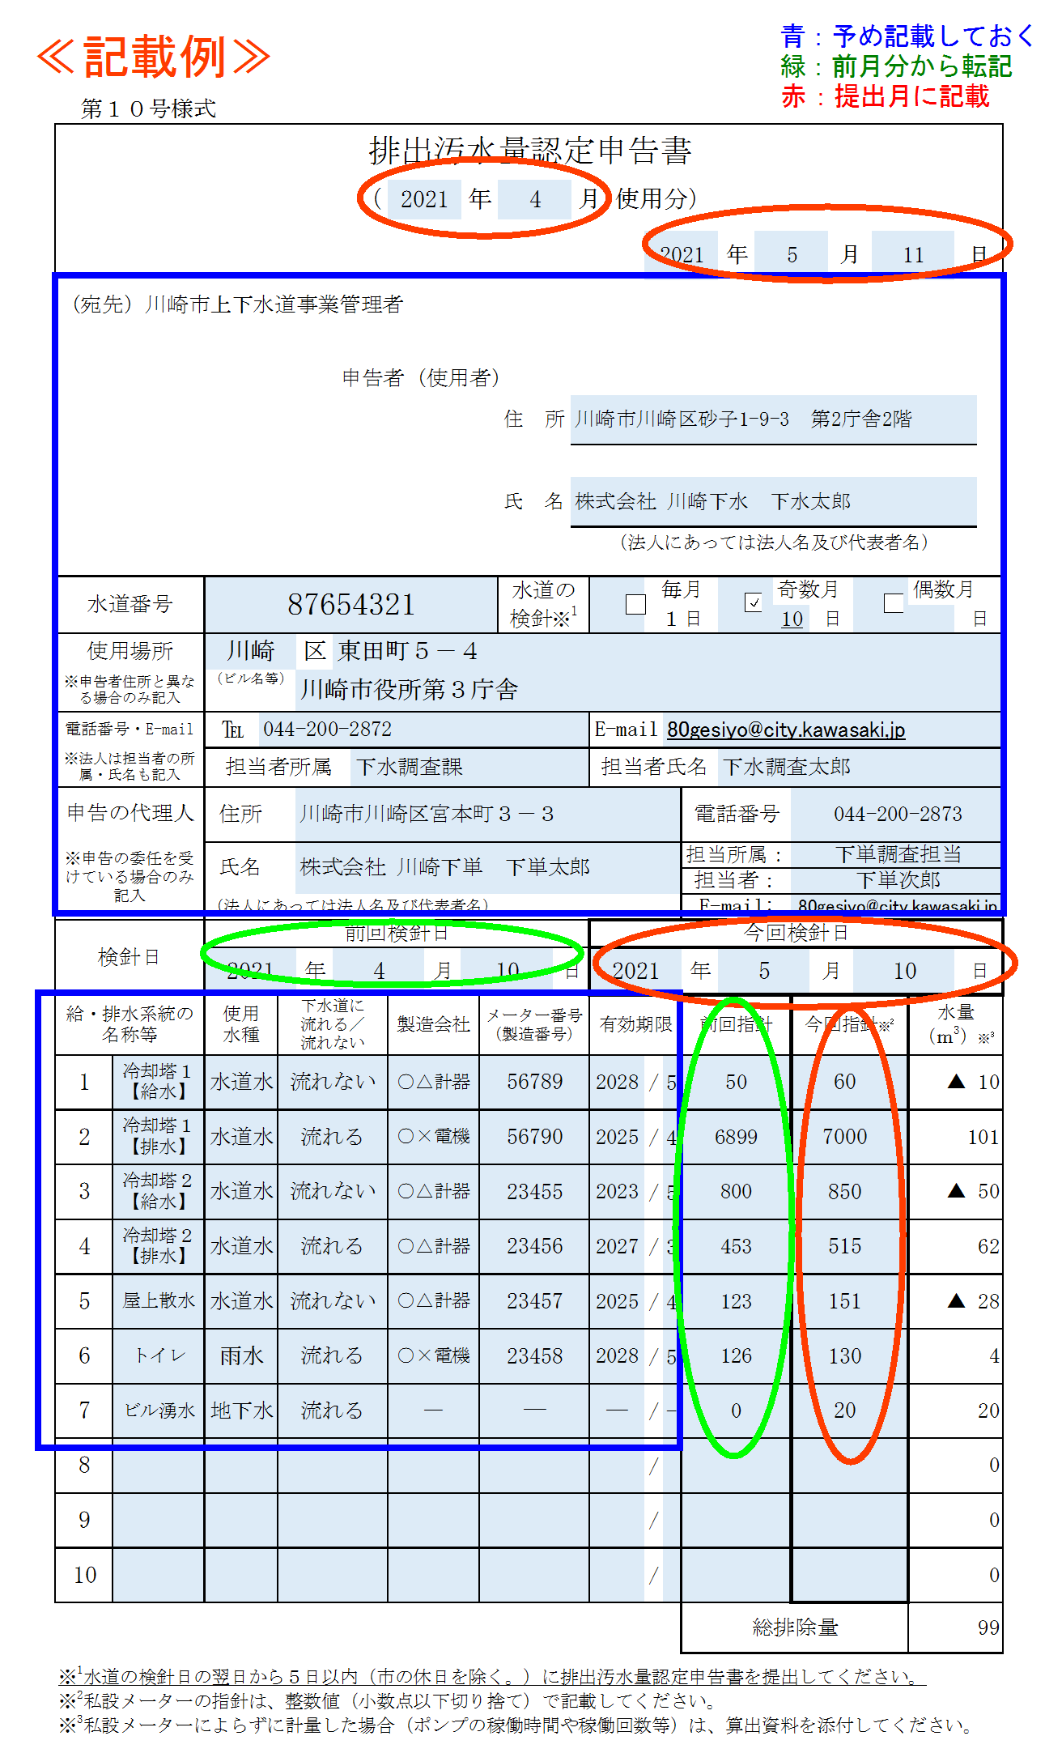
 | 第１０号様式
排出汚水量認定申告書

 |  |  |  |  |  |  |  |  |  | （ | 2021 |  | 年 |  | 4 |  | 月 |  | 使用分）

 |  |  |  |  |  |  |  |  |  |  |  |  |  |  |  |  |  |  |  | 2021 |  |  | 年 | 5 |  |  |  | 月 |  | 11 |  | 日

（宛先）川崎市上下水道事業管理者

 |  |  |  |  |  |  |  | 申告者（使用者）

 |  |  |  |  |  |  |  |  |  |  |  |  |  |  | 住 所 |  | 川崎市川崎区砂子1-9-3 第2庁舎2階

 |  |  |  |  |  |  |  |  |  |  |  |  |  |  | 氏 名 |  | 株式会社 川崎下水 下水太郎

 |  |  |  |  |  |  |  |  |  |  |  |  |  |  |  |  | （法人にあっては法人名及び代表者名）

水道番号 |  |  |  | 87654321 |  |  |  |  |  |  |  |  |  |  | 水道の 検針※1 |  |  |  |  | 毎月 |  |  |  |  | 奇数月 |  |  |  |  |  | 偶数月

 |  |  |  |  |  |  |  |  |  |  |  |  |  |  |  |  |  |  |  | １日 |  |  |  |  | 10 |  | 日 |  |  |  |  | 日

使用場所 |  |  |  | 川崎 |  |  | 区 |  | 東田町５－４
※申告者住所と異なる場合のみ記入 |  |  |  | （ビル名等） |  |  | 川崎市役所第３庁舎

電話番号・E-mail |  |  |  | ℡ | 044-200-2872 |  |  |  |  |  |  |  |  |  |  |  |  | E-mail |  |  | 80gesiyo@city.kawasaki.jp

※法人は担当者の所属・氏名も記入 |  |  |  | 担当者所属 |  |  |  |  |  | 下水調査課 |  |  |  |  |  |  |  | 担当者氏名 |  |  |  |  | 下水調査太郎

申告の代理人 ※申告の委任を受けている場合のみ記入 |  |  |  | 住所 |  |  | 川崎市川崎区宮本町３－３ |  |  |  |  |  |  |  |  |  |  |  |  |  |  | 電話番号 |  |  |  | 044-200-2873

 |  |  |  | 氏名 |  |  | 株式会社 川崎下単 下単太郎 |  |  |  |  |  |  |  |  |  |  |  |  |  |  | 担当所属： |  |  |  | 下単調査担当

 |  |  |  |  |  |  |  |  |  |  |  |  |  |  |  |  |  |  |  |  |  | 担当者： |  |  |  | 下単次郎

 |  |  |  | （法人にあっては法人名及び代表者名） |  |  |  |  |  |  |  |  |  |  |  |  |  |  |  |  |  | E-mail: |  |  |  | 80gesiyo@city.kawasaki.jp

検針日 |  |  |  | 前回検針日 |  |  |  |  |  |  |  |  |  |  |  |  |  | 今回検針日
 |  |  |  | 2021 |  |  | 年 |  | 4 |  |  | 月 | 10 |  |  | 日 |  | 2021 |  |  |  | 年 | 5 |  |  |  | 月 |  | 10 |  |  | 日
給・排水系統の 名称等 |  |  |  | 使用 水種 |  | 下水道に 流れる／ 流れない |  |  |  |  | 製造会社 |  |  | メーター番号 （製造番号） |  |  |  | 有効期限 |  |  |  | 前回指針 |  |  |  | 今回指針※2 |  |  |  |  | 水量 （ｍ3）※3

1 |  | 冷却塔１【給水】 |  | 水道水 |  | 流れない |  |  |  |  | ○△計器 |  |  | 56789 |  |  |  | 2028 |  | / | 5 | 50 |  |  |  | 60 |  |  |  |  | ▲ 10
2 |  | 冷却塔１【排水】 |  | 水道水 |  | 流れる |  |  |  |  | ○×電機 |  |  | 56790 |  |  |  | 2025 |  | / | 4 | 6899 |  |  |  | 7000 |  |  |  |  | 101
3 |  | 冷却塔２【給水】 |  | 水道水 |  | 流れない |  |  |  |  | ○△計器 |  |  | 23455 |  |  |  | 2023 |  | / | 5 | 800 |  |  |  | 850 |  |  |  |  | ▲ 50
4 |  | 冷却塔２【排水】 |  | 水道水 |  | 流れる |  |  |  |  | ○△計器 |  |  | 23456 |  |  |  | 2027 |  | / | 3 | 453 |  |  |  | 515 |  |  |  |  | 62
5 |  | 屋上散水 |  | 水道水 |  | 流れない |  |  |  |  | ○△計器 |  |  | 23457 |  |  |  | 2025 |  | / | 4 | 123 |  |  |  | 151 |  |  |  |  | ▲ 28
6 |  | トイレ |  | 雨水 |  | 流れる |  |  |  |  | ○×電機 |  |  | 23458 |  |  |  | 2028 |  | / | 5 | 126 |  |  |  | 130 |  |  |  |  | 4
7 |  | ビル湧水 |  | 地下水 |  | 流れる |  |  |  |  | ― |  |  | ― |  |  |  | ― |  | / | - | 0 |  |  |  | 20 |  |  |  |  | 20
8 |  |  |  |  |  |  |  |  |  |  |  |  |  |  |  |  |  |  |  | / |  |  |  |  |  |  |  |  |  |  | 0
9 |  |  |  |  |  |  |  |  |  |  |  |  |  |  |  |  |  |  |  | / |  |  |  |  |  |  |  |  |  |  | 0
10 |  |  |  |  |  |  |  |  |  |  |  |  |  |  |  |  |  |  |  | / |  |  |  |  |  |  |  |  |  |  | 0
 |  |  |  |  |  |  |  |  |  |  |  |  |  |  |  |  |  |  |  |  |  | 総排除量 |  |  |  |  |  |  |  |  | 99
※1水道の検針日の翌日から５日以内（市の休日を除く。）に排出汚水量認定申告書を提出してください。 ※2私設メーターの指針は、整数値（小数点以下切り捨て）で記載してください。 ※3私設メーターによらずに計量した場合（ポンプの稼働時間や稼働回数等）は、算出資料を添付してください。

 |  |  | 入力イメージ

